(第１号様式)火気使用承認申請書
記載例
第１号様式

関西国際空港火気使用承認申請書

申請日 年 月 日
関西エアポート株式会社社長 殿
火気使用者 | （事業所名）関西エアポート株式会社
 | （申請者名）関空 次郎
火気取扱責任者名 | （事業所）関西エアポート株式会社
 | （氏 名）関空 太郎
 | （連絡先）072-123-4567 or 080-1234-5678

下記のとおり空港内での火気使用について承認を受けたいので次のとおり申請します。
使用期間 | 2025年 4月 1日 10時00分から 2025年 6月 30日 17時00分まで
作 業 名 称 | 施設維持工事
使用理由 | 制限区域内道路舗装工事の為
使用場所 | （使用場所）第１－３号様式 参照
火気の種類 | （火気の種類）電動切断機（サンダー）
給油空地内
添付書類

遵守事項誓約 | 関西国際空港火気取扱承認規程を遵守し、火災予防及び緊急時の対処等について徹底することを誓います。
 | （火気取扱責任者） 氏名 関空 太郎

この線から下は記入しないで下さい。

火気承認番号
管轄エリア オペレーションセンター

給油空地内 の火気使用時

 | 給油担当者
備考

AFOC(消防本所) 受付担当者

(第１-2号様式)緊急時の連絡体制図
記載例
第１-2号様式

緊急時の連絡体制図

緊急事態
火災発生又はその恐れ | 消防 １１９番 （泉州南広域消防本部）

火気取扱責任者 | 管轄する防災センター又は エリアオペレーションセンター AFOC ０７２－４５５－２４０４
事業者：関西エアポート株式会社
部 署：〇〇部
責任者：関空 太郎
連絡先：080-1234－5678

※任意

必要関係部署 | KIXオペレーションセンター （KOC） ０７２－４５５－２４１０
事業所：関西エアポート株式会 社
部 署：○○部
責任者：関空 三郎
連絡先：080-9876-5432

(第１-3号様式)火気作業予定表
火気作業予定表
記載例
第１-3号様式

作業場所図面

全体図
詳細図

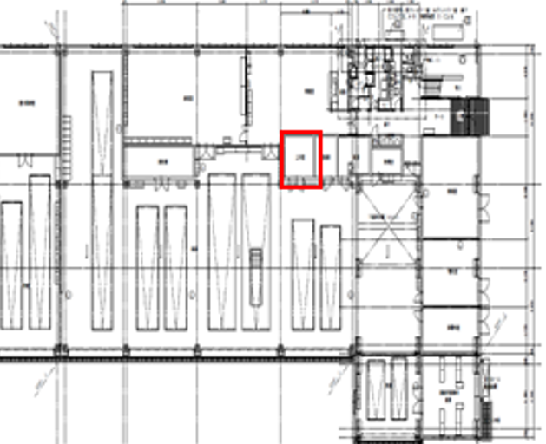

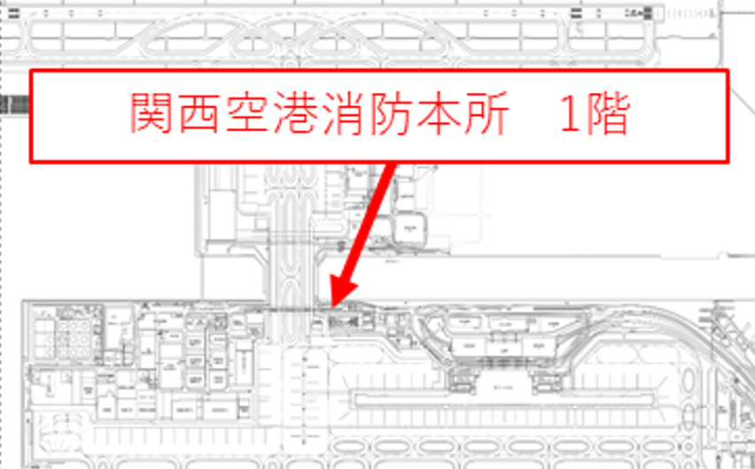

【火気作業予定ｶﾚﾝﾀﾞｰ】

①カレンダーの年、月を選んでください。
①「火気作業が有る日」は○で記入してください。
②「火気作業の無い日」のグレーで色付けしてください。
(例)→有る日 (例)→無い日
 |  | 2025 | 年
 |  | 4 月 |  | カレンダーの年 | 2025
 |  |  |  | カレンダーの月 | 4 月

 | 曜日 | 45740 | 45741 | 45742 | 45743 | 45744 | 45745 | 45746
 | 日付 | 2025-03-31 | 2025-04-01 | 2025-04-02 | 2025-04-03 | 2025-04-04 | 2025-04-05 | 2025-04-06

 |  | 2025-04-07 | 2025-04-08 | 2025-04-09 | 2025-04-10 | 2025-04-11 | 2025-04-12 | 2025-04-13

 |  | 2025-04-14 | 2025-04-15 | 2025-04-16 | 2025-04-17 | 2025-04-18 | 2025-04-19 | 2025-04-20

 |  | 2025-04-21 | 2025-04-22 | 2025-04-23 | 2025-04-24 | 2025-04-25 | 2025-04-26 | 2025-04-27

 |  | 2025-04-28 | 2025-04-29 | 2025-04-30 | 2025-05-01 | 2025-05-02 | 2025-05-03 | 2025-05-04

 |  | 2025-05-05 | 2025-05-06 | メモ

火気使用承認申請書における火気使用期間が２４時間以内の場合、
作業予定カレンダーの記載は不要です。

